dashboard
 | Análisis de: | 0

Ticker: | Fecha inicio: | Fecha fin: |  | Frecuencia | D | AAPL
 |  |  |  |  | W | MSFT
Gráfico de Precios del Activo durante el Período de Análisis |  |  |  |  | M | NFLX
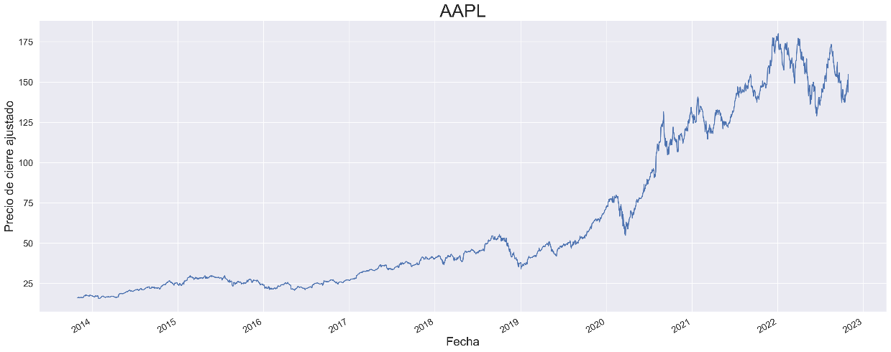
 |  |  |  |  | Y | NVDA
 |  |  |  |  |  | IXIC

Precios y Retorno del Período de Análisis
 | Inicio del Período
 | Fin del Período
 | Precio Máximo
 | Precio Mínimo
 | Retorno del Período |  | veces

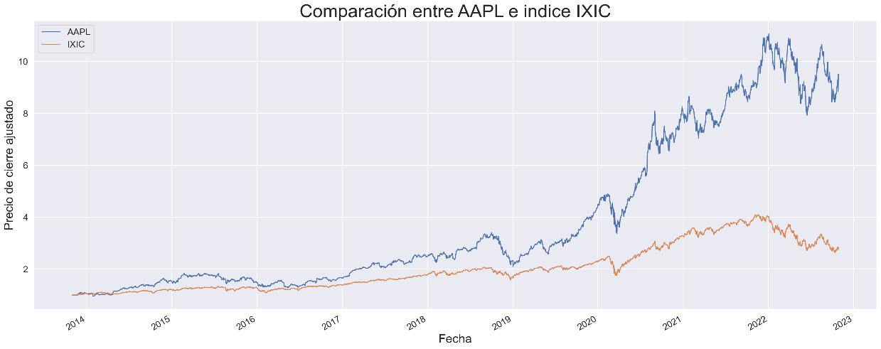
Grafico comparativo del activo con el índice elegido |  |  |  | Índice: | ^IXIC
 |  |  |  |  | ^DJI
 |  |  |  |  | ^GSPC

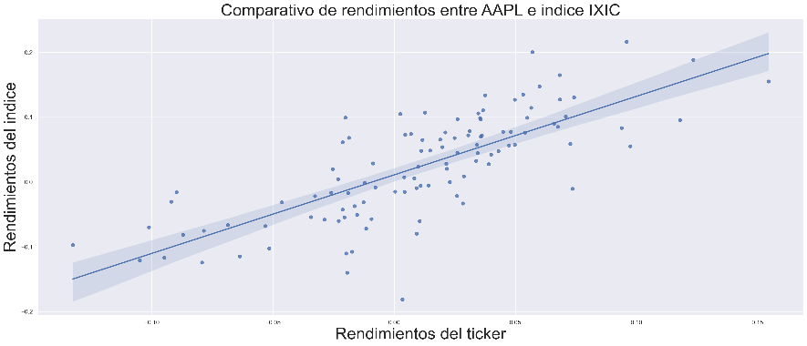
Beta y otros Estadísticos
 |  |  | Observaciones
 |  |  | Correlación
 |  |  | Beta
 |  |  | Intercepto
 |  |  | R Cuadrado
 |  |  | p-value
 |  |  | Confianza 2.5%
 |  |  | Confianza 97.5%

